증적 스크린샷
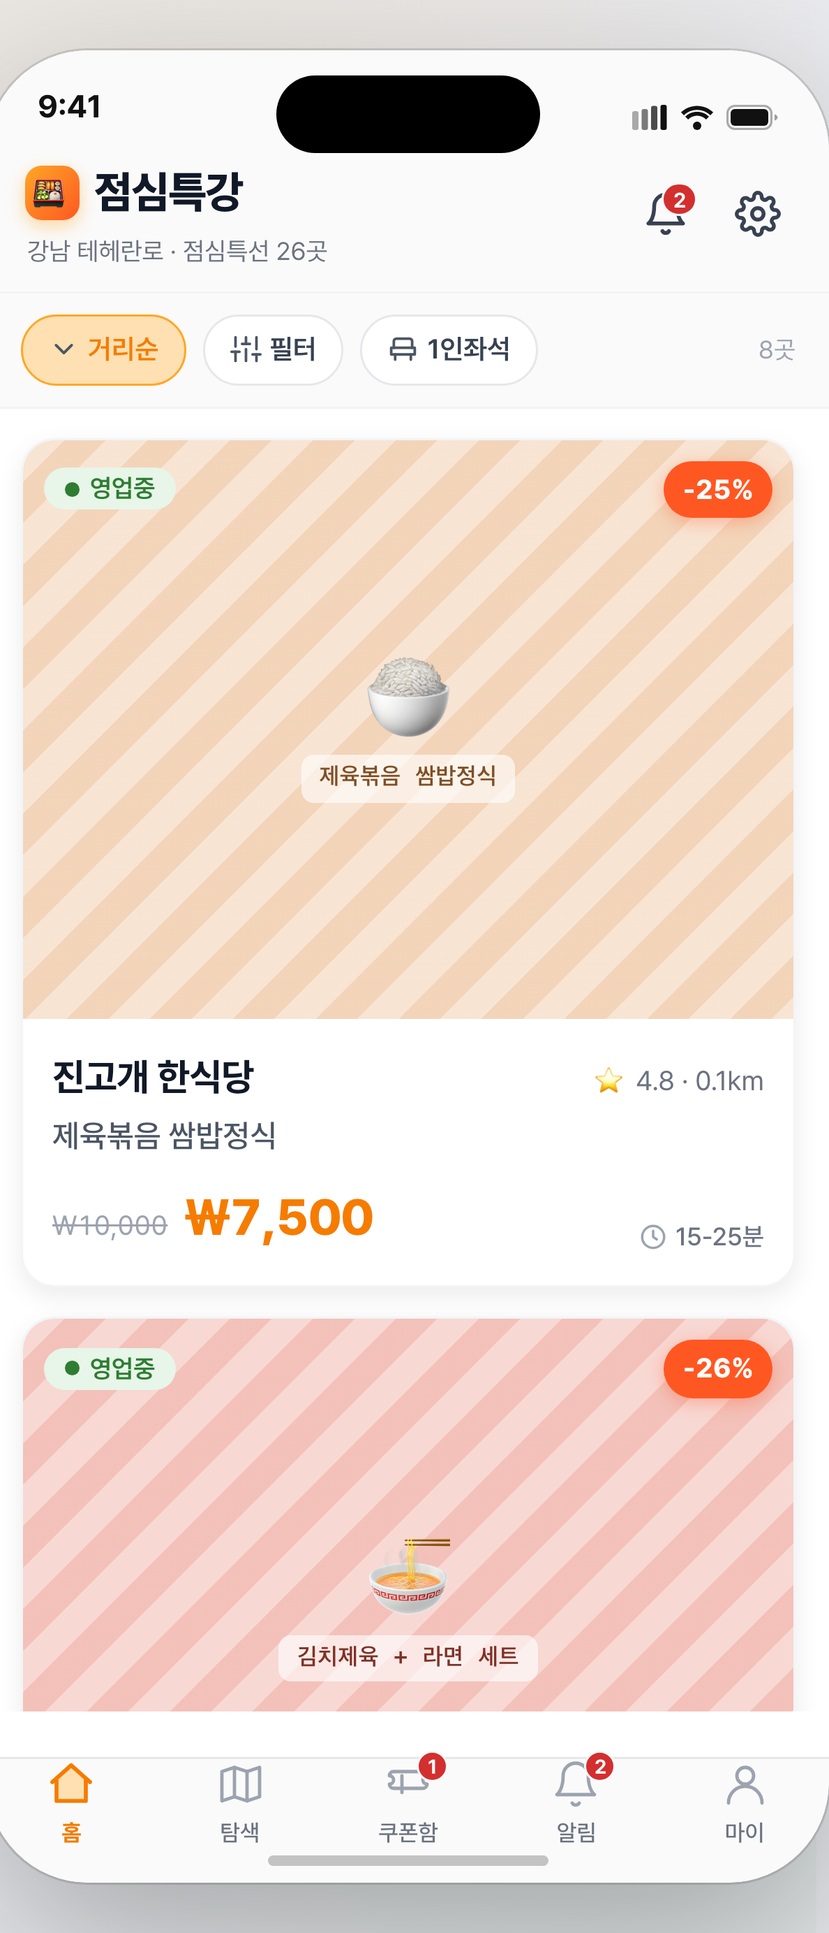
점심특강 테스트 증적 — 케이스별 스크린샷 (Production 라이브, 2026-06-19)
TC ID | 매핑 | 케이스 | 요청 | 기대 | 실제 | 스크린샷 증적
TC-UI-HOME | UI | 홈 UI 로드 (앱 셸) | GET / | 200 앱 렌더 | 200
TC-SPECIALS-200 | TC-F2-001 | 점심특선 피드 | GET /api/specials | 200 특선목록 | 200 (2건) | 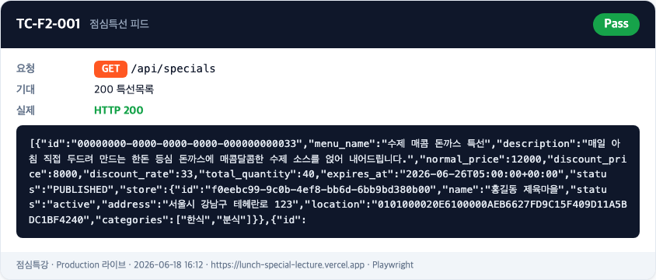
TC-COUPONS-401 | TC-ADM-003 | 인증 가드 (토큰X) | GET /api/coupons | 401 | 401
TC-SIGNUP-201 | TC-OPS-USR-001 | 회원가입 | POST /api/auth/signup | 201+userId | 201 | 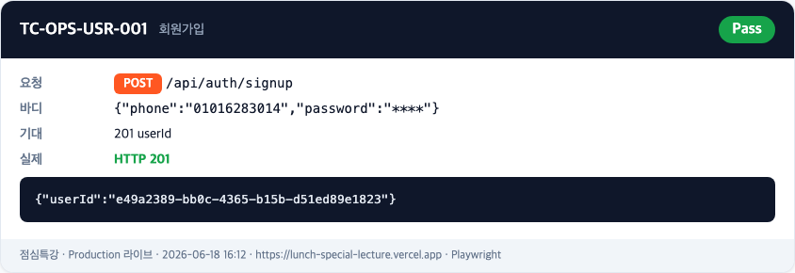
TC-LOGIN-200 | TC-OPS-USR-001 | 로그인 (I-004 수정) | POST /api/auth/login | 200+JWT | 200 | 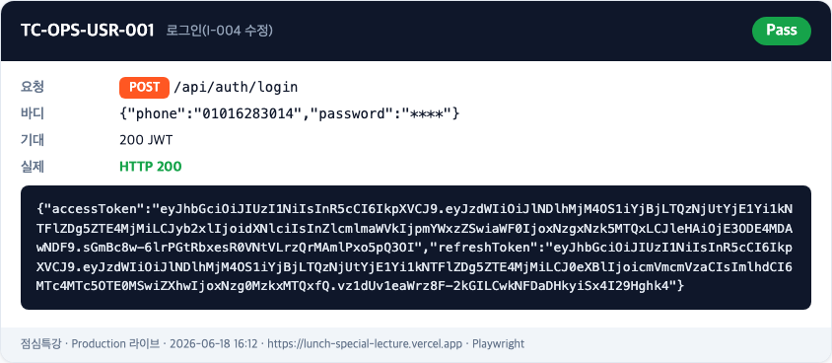
TC-LOGIN-401 | TC-OPS-USR-001 | 로그인 보안 (틀린 pw) | POST /api/auth/login | 401 거부 | 401 | 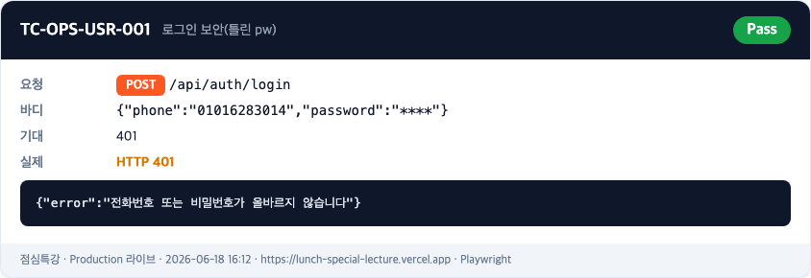
TC-COUPON-201 | TC-F3-001 | 쿠폰 발급 (I-006 수정) | POST /api/coupons | 201 ISSUED | 201 | 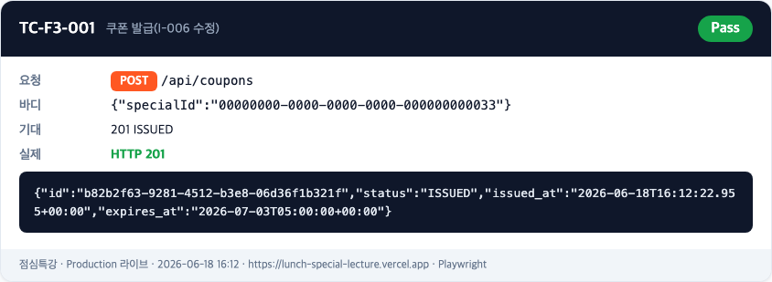
TC-COUPONLIST-200 | TC-F3-009 | 내 쿠폰함 | GET /api/coupons | 200 발급목록 | 200 | 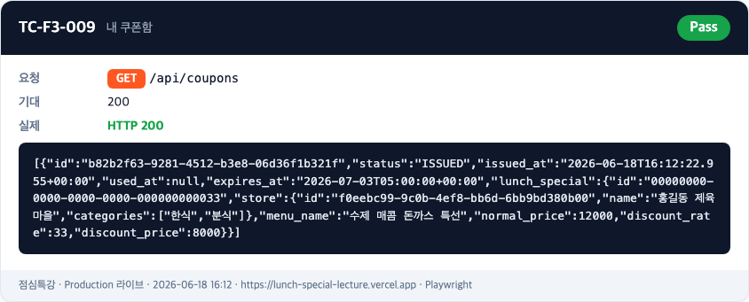
TC-COUPON-409 | TC-F3-006 | 중복 발급 가드 | POST /api/coupons | 409 | 409 | 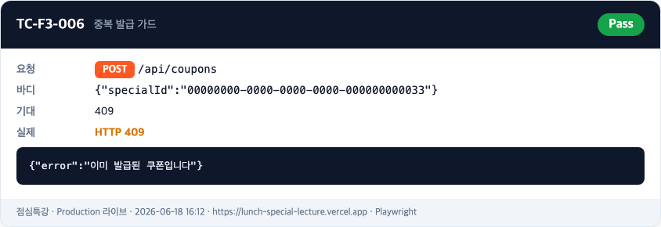
TC-BADTOKEN-401 | TC-NFR-005 | 토큰 위변조 거부 | GET /api/coupons(변조) | 401 | 401
TC-METHOD-405 | TC-ADM-003 | 메서드 라우팅 | GET /api/auth/login | 405 | 405

